Задание 1
 | Комментарий
1. Почему практики тест-дизайна нельзя применять сразу после получения требований?
Чтобы применить тест-дизайн, для начало нужно провести анализ требований, визуализацию, декомпозицию, поиск серых зон, выставить по важности блоки требований.
2. В какой ситуации классы эквивалентности и граничные значения могут существовать по отдельности? Аргументируй свой ответ и приведи примеры.
Например КЭ время от 7 до 21. В данном КЭ граничные значения 7 и 21 - это диапазон. Если КЭ будет набором (например из букв), то у КЭ не будет граничных значений. Вне КЭ (диапазон) граничные значения не существуют. Определить ГЗ можно только у КЭ "дипазон".
3. Что такое эквивалентность? Что такое класс эквивалентности?
Эквивалентность — это равноценность объектов. Это значения, которые приложение обрабатывает одинаково. Эти значения объединяются в класс эквивалентности. Класс эквивалентности может быть "набором" или "диапазоном" значений с граничными значениями.
4. Можно ли исключить проверку в середине диапазона в пользу проверок на границах, входящих в диапазон? Аргументируй свой ответ.
Исходя из гипотезы, что "на границах класса эквивалентности вероятность бага больше", можно исключить проверку в середине диапазона. Так как при проверке ГЗ диапазона мы заходим внутрь на 1 шаг от нижней границы и на 1 шаг от верхней, этим проверяем и эквивалентность самого диапазона. Если система работает корректно в этих значениях, она будет корректно работать и для всех значений между валидными границами.
5. Представь, что тебе нужно протестировать форму: у каждого поля есть валидатор. Результат работы формы зависит от комбинации данных в полях. Какие практики тест-дизайна следует применить и почему? Аргументируй свой ответ.
Нужно провести позитивные и негативные проверки. Этим проверим сценарии, в которых пользователь будет вводить корректные или некорректные данные. Нужно выделить классы эквивалентности, граничные значения, т.е.выделение подмножеств из входных данных. Что бы уменшить колличество тестовых данных, применим попарное тестирование и таблицу принятия решений.
6. Какими способами можно оптимизировать количество проверок при работе с таблицами принятия решений? Аргументируй свой ответ.
Надо определить все зависимые параметры. Чем больше зависимых параметров,тем меньше будет проверок.
7. Опиши, чем чек-лист отличается от тест-кейсов. Приведи примеры, где применяют и то, и другое.
Чек-лист отличается от тест-кейса уровнем подробности. Тест-кейс пишется максимально подробно, с указаниями все шагов, чтобы любому из команды было все понятно. Чек-лист это краткое обозначение направления для последовательности действий, которые нужно проверить. Чек-лист и тест кейс применяют в паре там, где жизненно-важные системы, например: медицина, авиация, космическая отрасль и т.д.
8. Как правильно составить баг-репорт? Какие элементы баг-репорта — обязательные? Почему?
Баг-репорт должен четко описывать ошибку, чтобы разработчику, менеджеру проекта было понятно о чем идет речь , и чтобы они лишний раз не обращались к тебе и не теряли время. Обязательные поля : ID (он должен быть уникальным, чтобы не было разных БР с одинаковым ID); Заголовок (он должен отвечать на три вопроса: "Что? Где? Когда?"); Шаги воспроизведения (показывают пошаговую инструкцию, как воспроизвести баг); ФР и ОР (описывает поведение системы, что ожидают и что получают при проверке бага); Окружение ( ошибка может возникать в каком то определенном окружении); Приоритет (показывает критичность ошибки и срочность её исправления).
9. По каким правилам составляют заголовок баг-репорта? Что будет, если составить заголовок неправильно?
Заголовок баг-репорта должен отвечать на три вопроса: "Что? Где? Когда?". Если заголовок баг-репорта составить неправильно, разработчик может не понять суть проблемы и потратить время на ее уточнение.
10. Из чего состоит клиент-серверная архитектура приложения? Кратко опиши функциональность каждого элемента.
Клиент (система, которая связывается с сервером и запрашивает нужную пользователю информацию); Сервер (обрабатывает запросы клиента и формирует ответ.); Сеть (система связанных между собой устройств, которая помогает клиенту и серверу обмениваться данными)
11. Опиши этапы обработки запроса после того, как в адресную строку браузера вводят URL: https://yandex.ru.
1 - Браузер пытается найти запись об IP-адресе сайта. 2 - Браузер отправляет запрос к DNS-серверам. 3 - Браузер устанавливает соединение с сервером. 4 - Браузер отправляет HTTP-запрос. 5 - Сервер обрабатывает запрос. 6 - Сервер отправляет ответ браузеру. 7 - Браузер обрабатывает полученный ответ и отображает веб-страницу.
12. Что такое кэш? Зачем он нужен? Какое правило нужно соблюдать при работе с кэшем в тестировании?
Кэш (Cache Storage) — это данные веб-страниц, которые сохраняются на компьютере, когда ты открываешь изображения, аудио-, видео-, CSS-, HTML-, JS-файлы. Кэш необходимо чистить перед тестированием обновления приложения, так как элементы могут неправильно отобразиться на странице и верстка может "поехать."
13. Ты знаешь, что есть протоколы HTTP и HTTPS. - Чем отличаются HTTP и HTTPS? В каких случаях не стоит пользоваться HTTP? - Из каких компонентов состоит HTTP запрос: за что отвечает каждый? - Какие HTTP-методы ты знаешь? За что они отвечают? Приведи примеры применения разных методов. - Что такое код HTTP-ответа? Какие коды бывают?
HTTP передаёт данные в незащищённом виде, HTTPS шифрует соединение по криптографическим протоколам. HTTP не следует использовать в интернет-магазинах, банковских операциях, госучереждениях и т.д. - там нужна повышенная безопасность. Стартовая строка (состоит из трёх элементов: метода, пути до ресурса и версии протокола.Метод (method) указывает действие: бэкенд принимает его в обработку. Самые распространённые — GET, POST, PUT, DELETE.GET - запросить у бэкенда данные по определённому адресу. POST - отправить данные на бэкенд. PUT - изменить данные на бэкенде. DELETE - удалить данные на бэкенде. Путь до ресурса — адрес, по которому фронтенд отправляет запрос на бэкенд. Версия протокола — номер версии HTTP. Сейчас применяют версию HTTP/1.1. Заголовки запроса (Request Headers) — дополнительная информация от фронтенда бэкенду. Различают:общие заголовки (general headers); заголовки запроса (request headers);заголовки сущности (entity headers). Заголовки сущности задают характеристики контента в теле. Тело сообщения — это данные, которые передаёт фронтенд. В GET-запросе тело отсутствует, но почти всегда есть в POST-запросе. HTTP-ответ также состоит из нескольких элементов: строки состояния, заголовка, тела сообщения. Строка состояния состоит из версии протокола, кода состояния и текста состояния. Например, HTTP/1.1 200 OK. Версия протокола — номер версии HTTP, для которой сформирован ответ. Код состояния (Status Code) — трёхзначное число, которое указывает код результата. Его сопровождает текст состояния «OK»; 1хх - информационные сообщения (например 102 — запрос принят, но обработка ещё не завершена); 2хх - сообщения об успехе (например 200); 3хх - перенаправление адреса (например 302 — запрошенный ресурс временно доступен по другому адресу); 4хх - клиентские ошибки (например 404 — страница, которую запросил клиент, не найдена на сервере); 5хх - внутреннии ошибки сервера ( например 500) Заголовки ответа (Response Headers) — дополнительная информация о сервере и типе
14. Опиши, из каких компонентов может состоять URL. За что отвечает каждый из них?
URL (Uniform Resource Locator — унифицированный указатель ресурса) — это адрес веб-ресурса. URL показывает, где находится веб-приложение, веб-страница или фрагмент веб-страницы и как к ним обратиться. Он состоит из : Схема (scheme) — протокол, по которому передаются данные; Логин:пароль (username:password) указывают серверу, какой пользователь к нему обратился; Символ @ (at коммерческое, «собака») отделяет логин:пароль и имя хоста:порт (hostname:port); Имя хоста:порт (hostname:port) — доменное имя или IP-адрес сервера, к которому обращается пользователь; Путь (path) — месторасположение ресурса, похоже на путь к файлу или папке в файловой системе; Параметры запроса (query) — дополнительные параметры вида ключ=значение, перечисляются после знака ? и разделяются через &; Якорь (anchor) — дополнительный указатель, он позволяет сразу попасть в нужную часть веб-страницы: например, к заголовку или абзацу в тексте.
15. Какие виды мобильных приложений бывают? В чём особенность каждого?
Нативные приложения нужно устанавливать: сначала скачивают установочный файл. Приложения пишут на «родном» для устройства языке программирования. У Android это Java и Kotlin, у iOS — Swift и Objective-C. Нативные приложения более производительны: они задействуют процессор и оперативную память мобильного устройства. Или применяют инструменты мобильного устройства Гибридные приложения комбинируют свойства двух предыдущих: в основе «гибрида» — нативное приложение, его пишут отдельно под каждую платформу. Веб-содержание наполняют HTML, CSS и JavaScript — они могут быть едины для всех платформ. Так же как и нативные приложения, гибридные устанавливают через специальный файл. Чтобы оно работало, в большинстве случаев нужен постоянный доступ к интернету. Веб-приложения используют клиент-серверную архитектуру и адаптированы под мобильные устройства. Веб-приложения не нужно устанавливать. Чтобы запустить веб-приложение на мобильном устройстве, нужны: браузер, URL приложения и активное интернет-соединение.
16. Чем эмулятор отличается от реального устройства? Кратко опиши недостатки и преимущества при тестировании.
Эмулятор - это приложение, которое позволяет имитировать работу мобильного устройства с разными параметрами и функциональностью, если реальное устройство недоступно. Преимущества : покрывают много параметров мобильных устройств при проверке; быстрее можно приступить к тестированию приложения, если на руках нет реального устройства; автоматизировать тестирование пользовательского интерфейса; проверить версию приложения, которая ещё в разработке. Недостатки: не всегда стабильная работа на старых ПК (даже, если они соответствуют минимальным требованиям); эмуляторы работают медленне реальных устройств; нет возможности прогрев нагрев устройства, загруженность.
17. Проверь, есть ли ошибки в JSON Если да, напиши номер строки с ошибкой, опиши ошибку и предложи исправление.

Ссылка на иллюстрацию:
https://code.s3.yandex.net/qa/schemes/diploma-29.png
Строка №2: убрать кавычки у цифры 1. "id": 1, Строка №3: "value": "Файл" - Файл в кавычки Строка №4: "list": - после двоеточия поставить открывающую фигурную скобку Строка №14: "save_doc" не закрывается скобкой Строка №15: "save_as_doc":{ - двоеточие и фигурная открывающаяся скобка Строка №16: не указан ключ "value". Должно быть "value": "Сохранить как...", Строка №20: "onclick":{ - поставить открывающую фигурную скобку Добавить строку №29 и поставить закрывающую фигурную скобку
18. Что такое реляционная база данных? Чем она отличается от нереляционной?
Реляционные базы данных состоят из таблиц и связей между ними, строго структуированы. Таблица — это совокупность строк и столбцов. Строки таблицы — это записи. Ячейка — место пересечения строки и столбца. Кроме реляционных существуют нереляционные базы данных. В них модель хранения данных связана с их типом. Например, данные могут храниться как пары «ключ — значение», документы JSON или изображения.
19. Напиши, какие виды JOIN бывают. В чем особенность каждого?
JOIN бывают INNER и OUTER. Соединение INNER возвращает строки строго на пересечении двух таблиц. OUTER JOIN делится на : LEFT возвращаются все строки левой таблицы; RIGHT возвращаются все строки правой таблицы; FULL возвращаются строки и левой, и правой таблиц.
Исходные данные для заданий ниже Ты тестируешь сервис, который доставляет еду за 30 минут. Пока это маленький стартап, поэтому ты работаешь всего с четырьмя таблицами: Orders — все доставленные заказы; ORDERS_ID — ID заказов, int; USER_ID — ID пользователей, int; EMPLOYEE_ID — ID сотрудников, int; DELIVERY_TIME — время доставки в минутах, int; ITEMS — список товаров, char; Users — пользователи; USER_ID — ID пользователей, int; FULL_NAME — полное ФИО пользователя, char; PHONE — номер телефона пользователя, char; ADDRESS — адрес пользователя, char; Employees — работники; EMPLOYEE_ID — ID сотрудника, int; FIRST_NAME —имя сотрудника, char; LAST_NAME — фамилия сотрудника, char; PHONE — телефон сотрудника, char; JOB_ID — ID специализации, int; Jobs — типы работ в сервисе JOB_ID — ID специализации, int; JOB_TYPE — тип специализации, char; HOURS — число рабочих часов в неделю, int; SALARY — зарплата сотрудника с данной специализацией в рублях, int;

Ссылка на иллюстрацию:
https://code.s3.yandex.net/qa/schemes/diploma-33.png

20. В службу поддержки пришло много жалоб: заказы, в которых есть гречка, доставляют почти час, хотя сервис обещает успеть в 30 минут. Проверь, действительно ли курьеры опаздывают. Выбери все заказы, где есть хотя бы один товар - «гречка» и время доставки свыше 30 минут. В результирующей таблице должны быть ID заказов и ID курьеров. В ответе приложи SQL-запрос.
SELECT orders_id, employee_id FROM orders WHERE delivery_time > 30 AND items LIKE '%гречка%';
21. Менеджер предложил добавить новую функциональность в продукт: мониторинг, который показывает самых активных клиентов за всё время работы компании. Проверь, что список пользователей корректно выводится на экран. На этом этапе разработки достаточно проверить только ID клиентов. Выбери пять самых активных клиентов по количеству заказов. В результирующую таблицу выведи ID каждого пользователя и число заказов. Отсортируй данные по убыванию числа заказов, выбери пять самых активных клиентов. В ответе приложи SQL-запрос.
SELECT user_id, COUNT(ORDERS_ID) as orders_id FROM orders_id GROUP BY user_id ORDER BY orders_id DESC LIMIT 5.
22. Из бухгалтерии пришёл баг-репорт: зарплаты сотрудников рассчитываются некорректно. Оказалось, что почти все ошибки в расчётах — в расчётных листах менеджеров. Выведи список ID всех сотрудников, у которых в специализации содержится «менеджер», с зарплатой больше 70 000 рублей. В ответе приложи SQL-запрос.
SELECT employee_id FROM Employees INNER JOIN Jobs ON Employees.job_id = Jobs.job_id WHERE Jobs.job_type LIKE '%менеджер%' AND Jobs.salary > 70000;
23. Изучи три ситуации и ответь на вопрос: стоит ли писать автотесты в этом случае? Аргументируй свой ответ. 1) Проект существует давно, у него написано много ручных тестов. 2) Проект временный: продлится всего несколько месяцев. 3) Проект нестабилен: в функциональность часто вносят изменения.
1) В этом случае стоит писать автотесты, так как проект уже существует давно, написано много ручных тестов и он стабилен. Автотесты помогут сэкономить время. 2) Здесь не следует писать автотесты, так как проект временный. Быстрее будет провести ручное тестирование. 3) Здесть так же не стоит писать автотесты, так как в функциональность часто вносят изменения, автотесты придется часто переделывать и тратить на это время.

Задание 2 артефакты
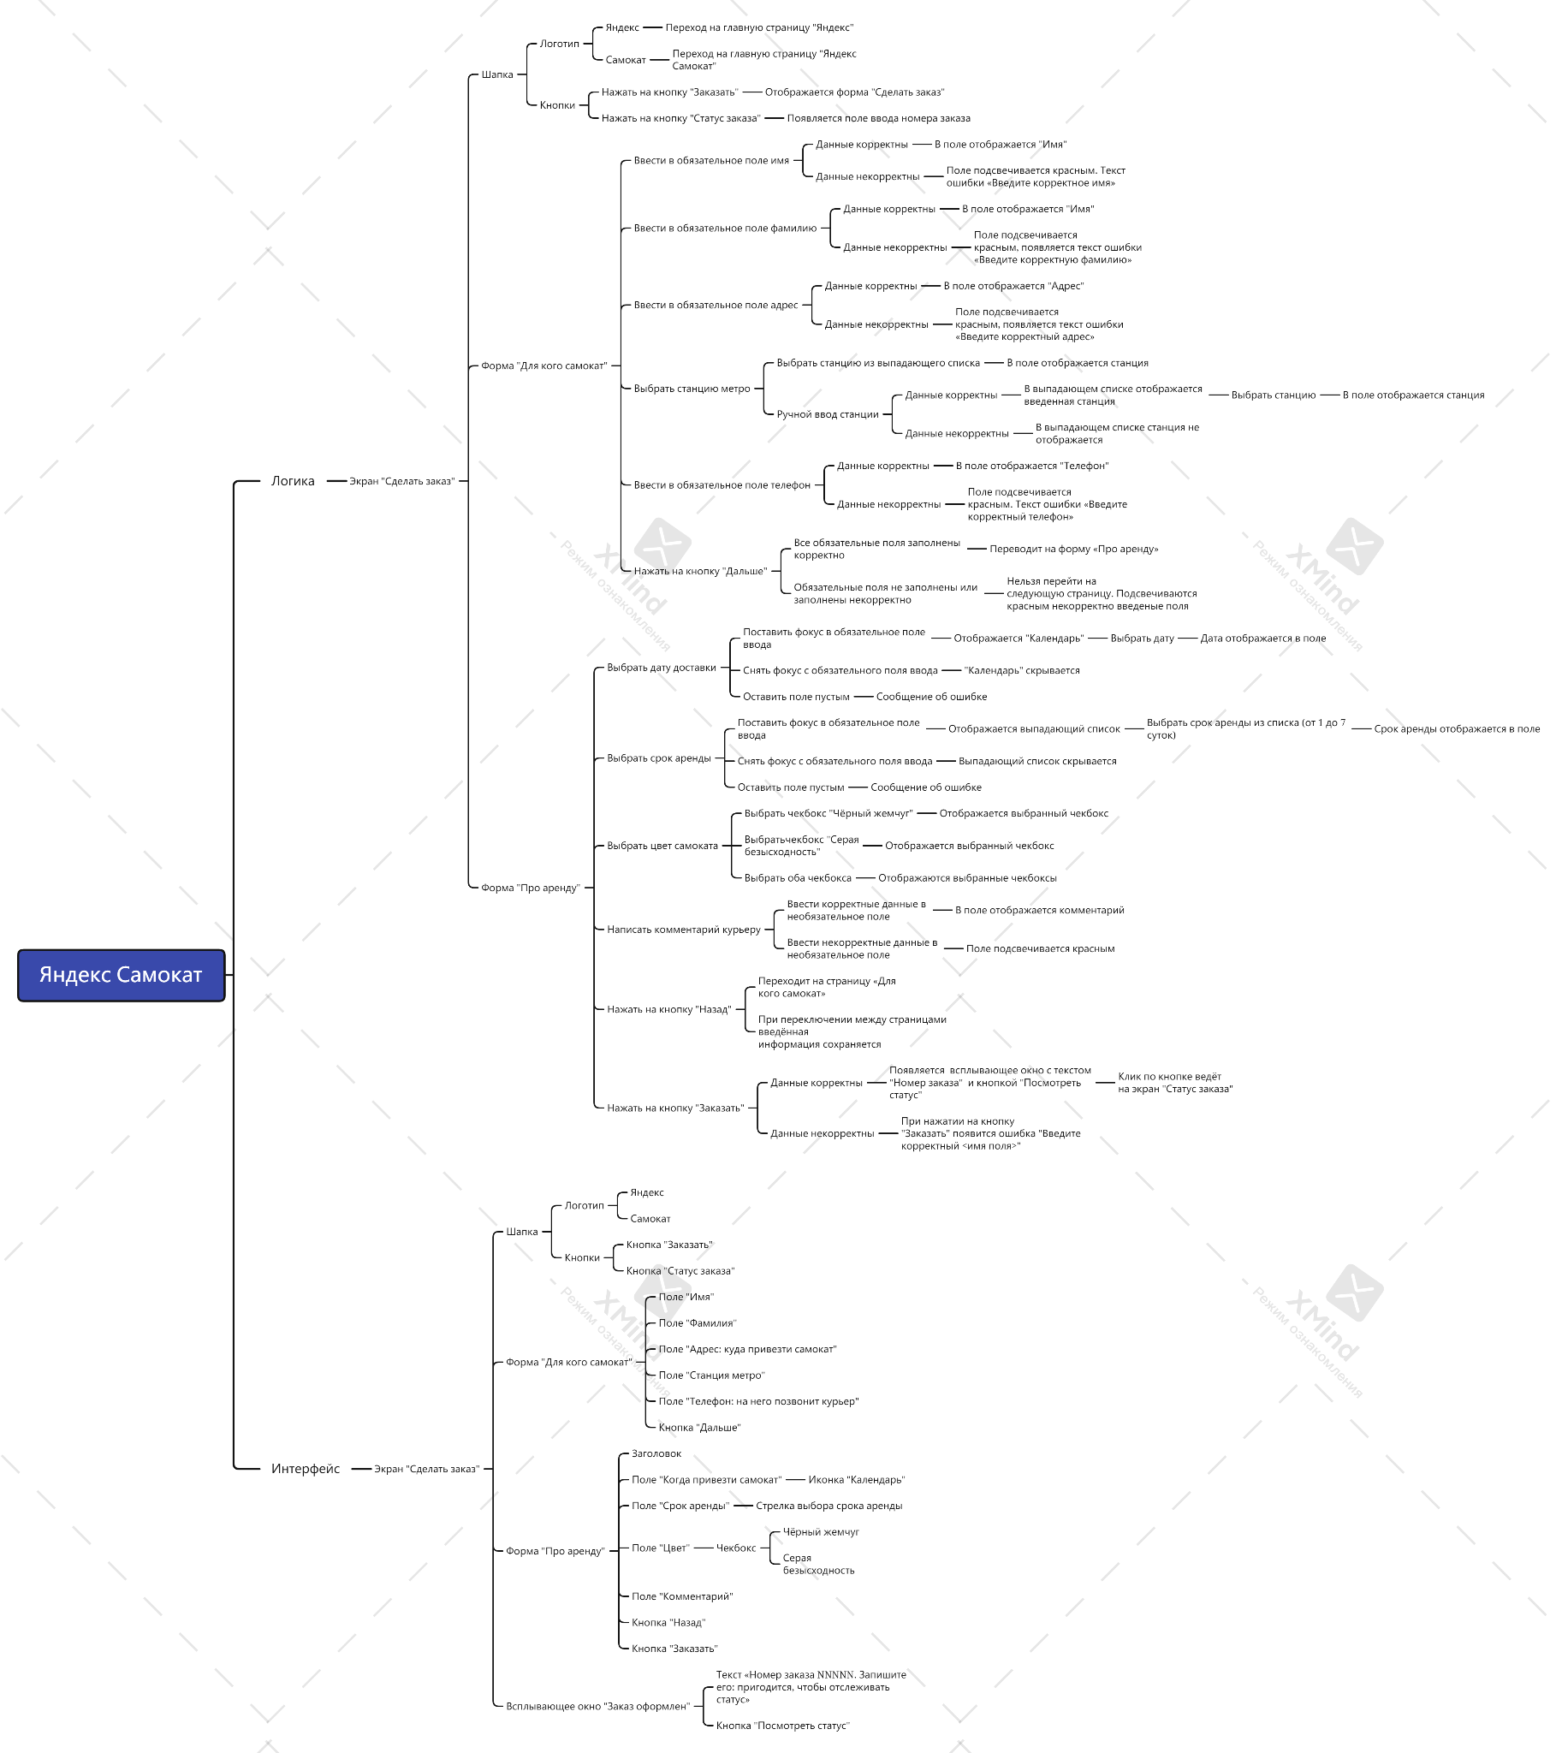
Ссылка на mindmap: https://drive.google.com/file/d/1aQ44WHkR5jOzDSqrudFqKRefhjknJAL6/view?usp=sharing

